Kjúklingar
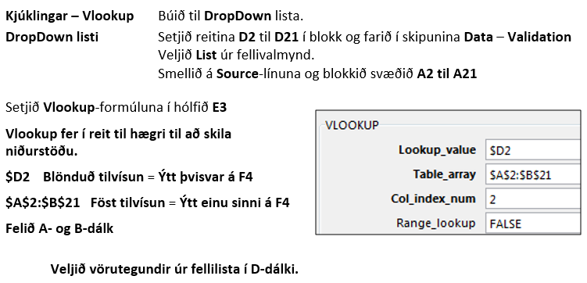
Tegund | Verð
Kjúklingabitar | 255
BBQ Kjúklingabitar | 260
3 Hot Wings | 339
Kjúklingaborgari | 539
BBQ Borgari | 549
Tower BBQ Borgari | 585
Zinger Borgari | 575
Tower Zinger Borgari | 585
Tower Borgari | 575
Twister | 489
Franskar | 309
Salat | 139
Maisstöngull | 150
Kjúklingasósa | 139
Kokteilsósa | 119
BBQ sósa | 139
Gosdrykkir | 219
2 lítra drykkir | 319
Pilsner | 169
Svali | 115

Leiðbeiningar við verkefnið:

VLOOKUP-HLOOKUP
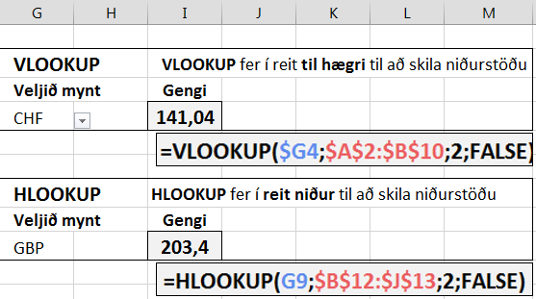
Mynt | Mið
USD | 136.5 | VLOOKUP | VLOOKUP fer í reit til hægri til að skila niðurstöðu
GBP | 203.4 | Veljið mynt | Gengi
CAD | 122.41
DKK | 19.96
NOK | 17.28
SEK | 16.03 | HLOOKUP | HLOOKUP fer í reit niður til að skila niðurstöðu
CHF | 141.04 | Veljið mynt | Gengi
JPY | 1.139
EUR | 148.89

Leiðbeiningar við verkefnið:

